Tabelle1
 | Rhs_a [$^\circ C/W$] | Ta [$^\circ C$]
 | 16.65 | 25
Teile und Arebitspunkt | 12V_24V_20$\Omega$ | 24V_48V_25$\Omega$
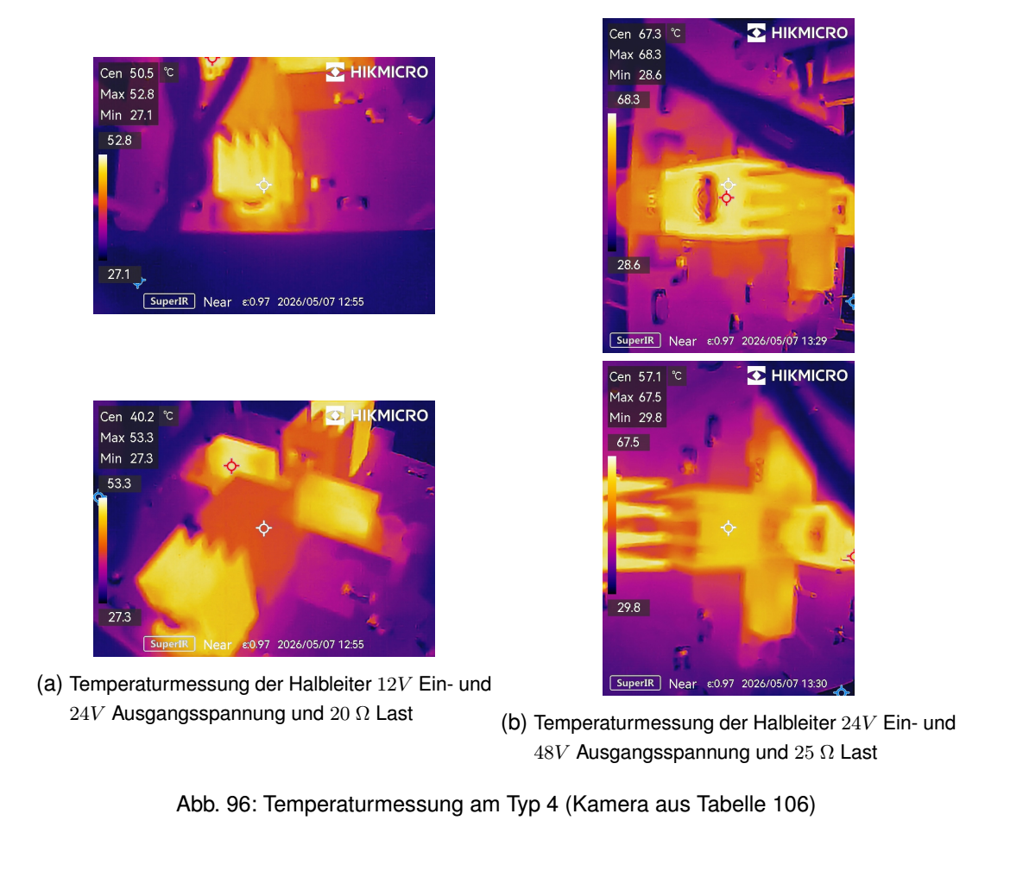
Diode | 1.5 | 2.6
\ac{MOSFET} | 0.9 | 1.9

